6주차 1
제목 | 내용 | 작업 | 위치 | 설명
앱만들기 | 리액트 앱만들기 | 터미널 |  | npm install -g create-react-native-app
앱만들기 | 리액트 앱만들기 | 터미널 |  | create-react-native-app My_Diary
앱만들기 | blank 선택 | 터미널

앱만들기 | 키보드 치면 이름 | 터미널
 | 이름 그냥 만들면됨
 | 되도록이면 프로젝트 이름으로 설정!

앱만들기 | 생성된 프로젝트 폴더 안으로 들어간다 | 터미널 |  | cd My_Diary
앱만들기 | npm start으로 실행 | 터미널 |  | npm start

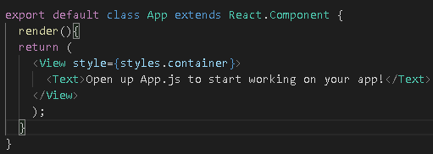
Class로 바꾸기 | state를 이용할 것이여서 class로 변경하기 | 코드 | App.js

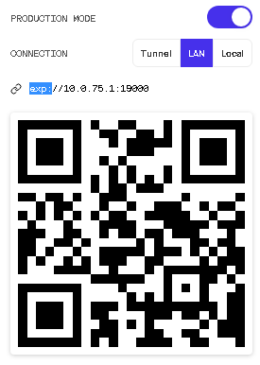
production Mode로 만들기 | 그러고 QR코드를 자기 컴퓨터 IP로 설정 | 작업
 | 예) exp://106.242.122.X:19000
 | 이걸 QR코드로 만들고 QR코드로 인식

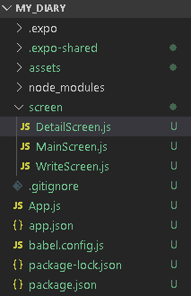
screen 이라는 폴더 생성 | 그안에 .js 들을 생성 | 작업
 | MainScreen.js -->메인스크린
 | WriteScreen.js --> 글을 쓰는 페이지
 | DetailScreen.js --> 글을 눌러서 디테일한 내용 보는 페이지

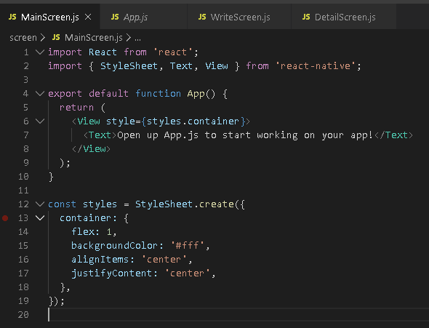
코드 작성 | App.js에 있는 내용을 전부 가져와서 | 코드 | MainScreen.js, WriteScreen.js, DetailScreen.js
 | MainScreen.js, WriteScreen.js, DetailScreen.js 에 넣는다

npm audit fix | 임포트 할 것을 이용하기 위해서 설치하기 | 터미널 |  | npm install react-navigation
react-navigation 설치 | 설치 하기!! |  |  | npm install react-navigation-tabs
 |  |  |  | expo install react-native-gesture-handler react-native-reanimated
 |  |  |  | expo install react-native-screens
 |  |  |  | npm audit fix

 | SafeAreaView 태그를 사용하기 위해서 임포트를 한다 | 코드 | MainScreen.js
임포트 | SafeAreaView 기기에 따라서 노치, 카메라 등 와이파이 있는곳에 태그들
 | 즉 컴포넌트 들을 그곳에 피해서 띄우게 하기 위해서 위해서

 | SafeAreaView 태그 사용 | 코드 | MainScreen.js
임포트 | View를 SafeAreaView로 바꿈

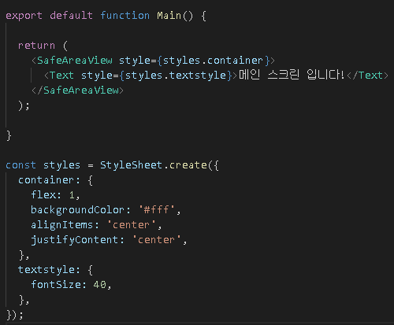
 | Text에 스타일도 추가한다 | 코드 | MainScreen.js
임포트

 | 이후 복붙해서 다른 Screen에 전부 넣는다 | 코드 | MainScreen.js, WriteScreen.js, DetailScreen.js
똑같이 | function의 이름은 바꾼다!

 | screen에 있는 js를 가져오기 위해서 임포트 | 코드 | App.js
임포트

다운로드 | createBottomTabNavigator를 사용하기 위해서 다운로드 한다 | 터미널 |  | npm install react-navigation-tabs
 |  | 코드 | App.js

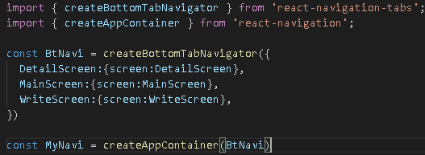
임포트 | createAppContainer를 사용하기 위해서 임포트 | 코드 | App.js
 | 네비게이터(묶음 형식)를 하나 만듬
 | 이것을 지금 우리 App.js에 등록을 해줄라고함 이친구가 근데 기본의 컴포넌트하고 다름
 | 기존의 방법으로는 안됬음… 그래서 Navition이 묶음 들을 CreateAppContainer로 하나의
 | App 묶음으로 만든것!

임포트 | MyNavi를 설정 | 코드 | App.js

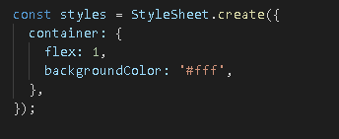
임포트 | MyNavi를 설정 | 코드 | App.js
 | 중앙정렬 없애줘야됨… 하… 이것때문에 4시간을 날렸네…

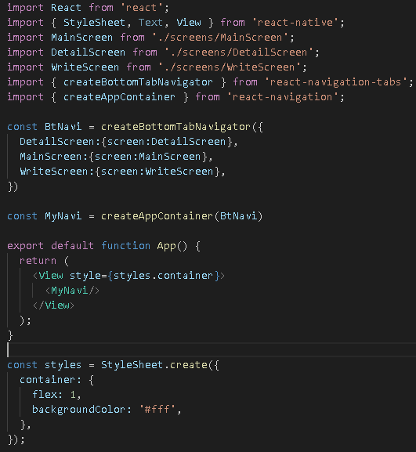
완성품 | 완성 | 코드 | App.js

6주차 2
제목 | 내용 | 작업 | 위치 | 설명
createBottomTabNavigator에 아이콘 집어넣기 | impor를 통해서 아이콘이 있는 경로를 가져온다 | 코드 | App.js

아이콘 넣기 | 방법1) App에서 해주기 | 코드 | App.js
 | navigationOptions 라는 객체를 만듬
 | 객체 안에는 tabBarIcon 이라는 함수가 들어감
 | tintColor라는 얘를 받아서 MaterialCommunityIcon 태그를 return
 | 함수 뒤에 소괄호는 바로 return 한다라는 의미

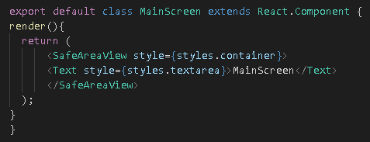
아이콘 넣기 | 방법2) MainScreen.js 에간다 (각개체에서 해주기) static 이용 | 코드 | MainScreen.js
 | 우선 function을 class 로 만든다!

 | 임포트를 우선 해주고 | 코드 | MainScreen.js
 | 그러고 방법1에서 작성했던 navigationOptions를 가져온다
 | 그러고 그 앞에 static을 넣고 :을 =으로 바꾼다
 | 이미지가 바로 안보이면 npm 껏다 다시 키기
 | 혹은 그 버튼 엄청 클릭하기

createBottomTabNavigator 특성 바꾸기 | createBottomTabNavigator에 스크린 객체 뿐만 아니라 | 코드 | App.js
tabBarOption 설정 | 추가적인 tabBarOption라는 것을 넣을 수 있음
 | 넣을 경우, 그 안에 showLabel을 통해서 false, true를 하면 이름이 안보임
 | https://reactnavigation.org/docs/en/bottom-tab-navigator.html
 | 위 링크에 내용 많이 있음

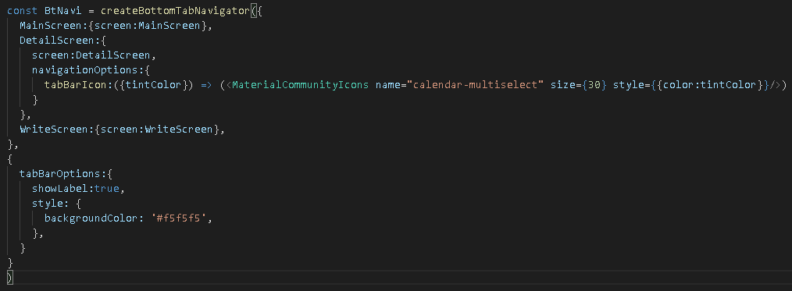
업그래이드 | 완성 | 코드 | App.js

6주차 3
제목 | 내용 | 작업 | 위치 | 설명
navigator 하나 더 만들기 stack? | createStackNavigator 를 사용하기 위해서 설치 | 터미널 |  | npm install react-navigation-stack

navigator 하나 더 만들기 stack? | 임포트를 한다 | 코드 | App.js

navigator 하나 더 만들기 stack? | Stacknavigator를 만들기 위해서 하나의 | 코드 | App.js
 | const를 작성하고 createStackNavigator 함수를 이용해서 만든다
 | 안에는 Write와 Tab의 키값과 해당 스크린과 네비게이션을 적용

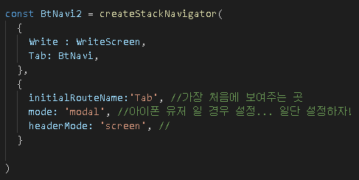
navigator 하나 더 만들기 stack? | 그 다음 설정들을 넣는다! | 코드 | App.js
 | 만약 hearderMode를 'none'으로 하면 위에 해더가 안뜸!
 | 뒤로 가기 버튼이 없음!

navigator 하나 더 만들기 stack? | BtNavi를 BtNavi2로 이번에 만든 네비게이션으로 바꾼다 | 코드 | App.js

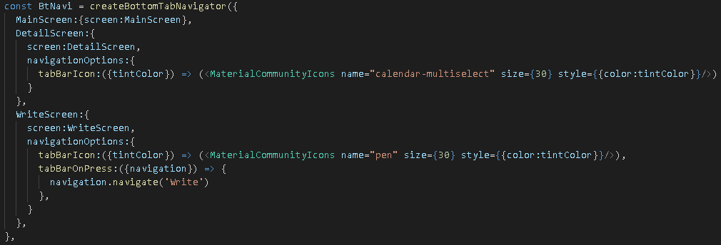
navigator 하나 더 만들기 stack? | Write를 클릭했을 때, Stack이라는 효과로 올라오게 만들고 싶음! | 코드 | App.js
 | navigationOptions에 하나의 속성을 더 추가
 | tabBarOnPress: 즉 탭바를 눌렀을경우!
 | {navigation} 은 아마 BtNavi2 녀석을 정보일듯
 | 즉, 결론적으로 writeScreen을 눌르면 그곳으로 옮겨라! 라는 의미

6주차 4
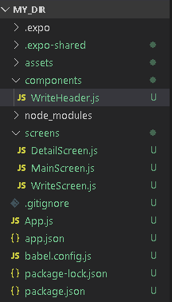
제목 | 내용 | 작업 | 위치 | 설명
WriteScreen 꾸미기 | components라는 폴더를 만들고 그 안에 WriteHeader.js을 만듬 | 작업

WriteScreen 꾸미기 | 필요한 요소들 임포트 하기 | 코드 | WriteHeader.js
 | TouchableOpacity (반짝반짝 해주는거라고함)

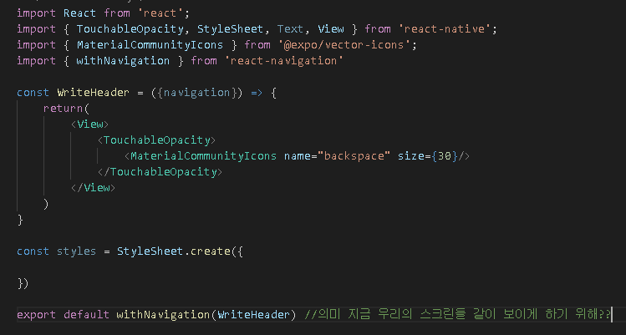
WriteScreen 꾸미기 | 뒤로가기 아이콘 만들게 하기 위해서 | 코드 | WriteHeader.js
 | 이 WriteHeader는 아무대도 연결되어있지 않아서, 같이 하고 싶다!
 | 라는 의미로 export default 한다고 한다!!
 | 잘모르겠다!
 | 즉, 나도 내비게이션 할레!! 느낌?
 | 네피개이션이 가지고 있는 정보를 WriteHeader도 쓸 수 있도록 만든것!!

WriteScreen 꾸미기 | 방금 작성한 친구를 import 해온다 | 코드 | WriteScreen.js
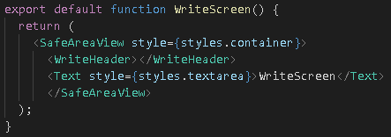
WriteScreen 꾸미기 | 그 뒤에 집어 넣는다! | 코드 | WriteScreen.js

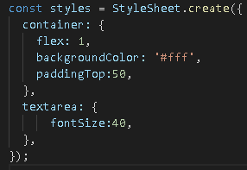
WriteScreen 꾸미기 | 넣은뒤에 왼쪽 위에 배치하기 위해서 스타일을 바꿈 | 코드 | WriteScreen.js

뒤로가기 누르면! | 터치가 되었을 때 이벤트를 만들기 위해서! | 코드 | WriteHeader.js
 | onPress 라는 함수 사용
 | navigation.goBack() 함수도 사용
 | {} 이거 기준 아직도 잘 모르것당 ㅠ
 | withNavigation을 안하면 받아올 정보가 없어서 돌아갈 수 없다!
 | 네피개이션이 가지고 있는 정보를 WriteHeader도 쓸 수 있도록 만든것!!

임포트 | 글을 쓸수 있도록 TextInput을 임포트한다 | 코드 | WriteScreen.js

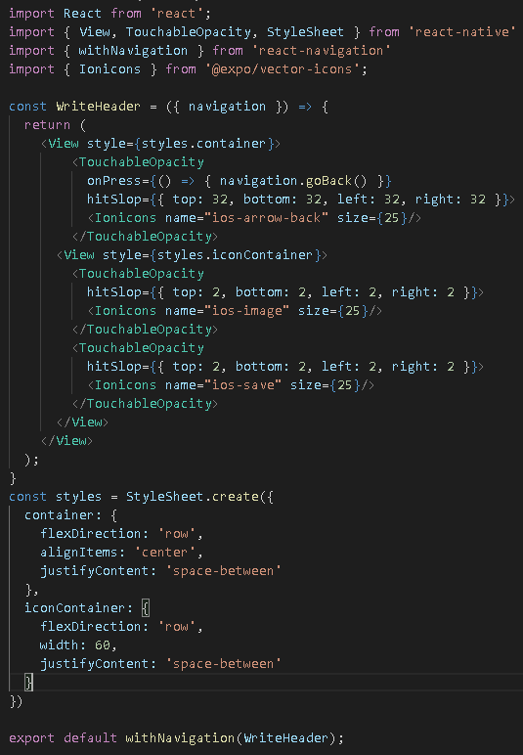
이쁘게 완성하기 | 이쁘게 완성하기 | 코드 | WriteHeader.js
 | hitSlop : touch를 인식하는 touch box의 크기를 설정합니다
 | WriteHeader에 다른 아이콘들 넣어주기

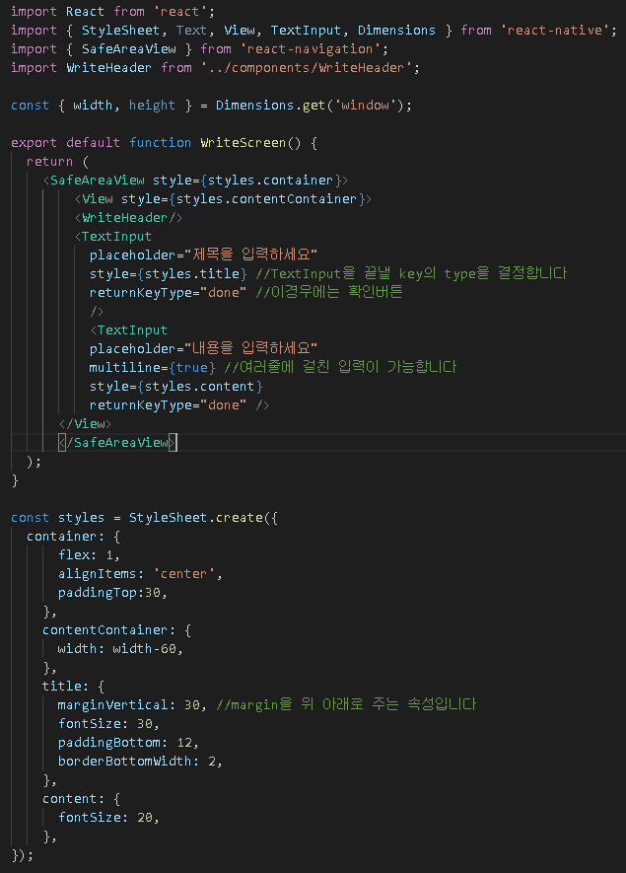
꾸미기 | WriteScreen을 꾸미기 | 코드 | WriteScreen.js
 | Dimensions 임포트
 | Dimensions.get('window')로 width와 height 가져오기
 | 스타일 만들어주기!
 | TextInput 넣기

6주차 5
제목 | 내용 | 작업 | 위치 | 설명
MainScreen 꾸미기 | 캘린더 가져오기 (설치하기) | 터미널 |  | npm install --save react-native-calendars
 | https://www.npmjs.com/package/react-native-calendar-picker
 | https://www.npmjs.com/package/react-native-calendar
 | 둘다 있는데, 우리는 밑에 있는거 사용할 것!

MainScreen 꾸미기 | 임포트하기 | 코드 | MainScreen.js

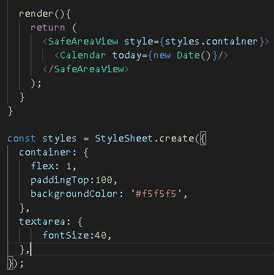
MainScreen 꾸미기 | Calendar 태그 넣어주기 | 코드 | MainScreen.js

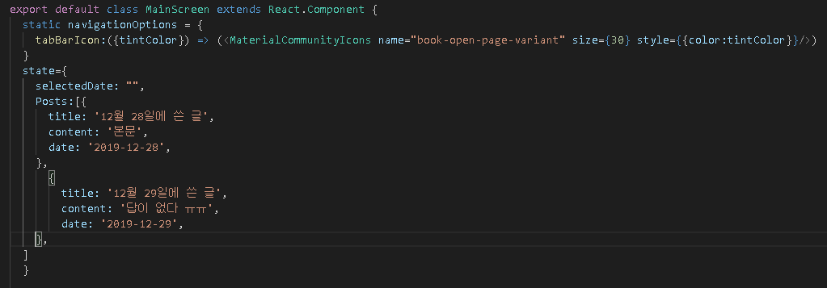
MainScreen 꾸미기 | state를 만들어준다 | 코드 | MainScreen.js

MainScreen 꾸미기 | 임포트 해서 추가해준다 | 코드 | MainScreen.js

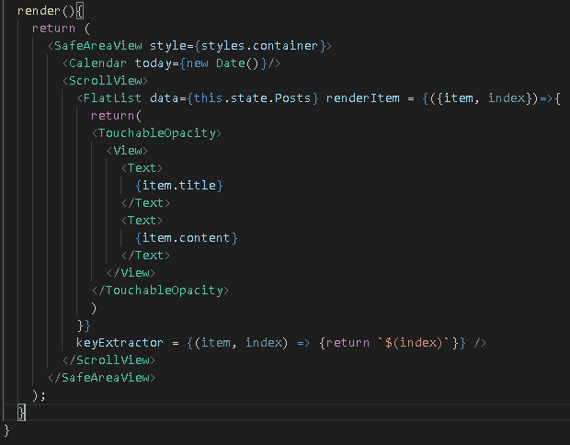
MainScreen 꾸미기 | 자이제 state를 가져와서 하나하나 띄워준다 | 코드 | MainScreen.js
 | ScrollView안에
 | FlatList data안에 리스트를 넣어서
 | 그 아이템들을 renderItem을 통해서 랜더링 시켜준다
 | 지금 키값이 이상해서 빨간 애러가 뜰것이다, 나중에 설정

 | FlatList 공부해야될듯

MainScreen 꾸미기 | onDayPress 라는 함수가 있음 이걸 Calendar 태그 안에서 써줌 | 코드 | MainScreen.js
 | console.log로 한번 봐보자!

MainScreen 꾸미기 | onDayPress 라는 함수가 있음 이걸 Calendar 태그 안에서 써줌 | 코드 | MainScreen.js
 | 그래서 그것을 this.setState를 통해서 state를 변경 시켜준다

 | FlatList에 있는 this.state.Posts에서 filter 함수를 이용한다 | 코드 | MainScreen.js
 | data를 받아서 return을 하는데
 | data.data == this.state.selectedDate.dateString를 한다
 | (data.data 는 지금 Post 리스트에 있는 data를 의미한다)

 | FlatList 공부해야될듯

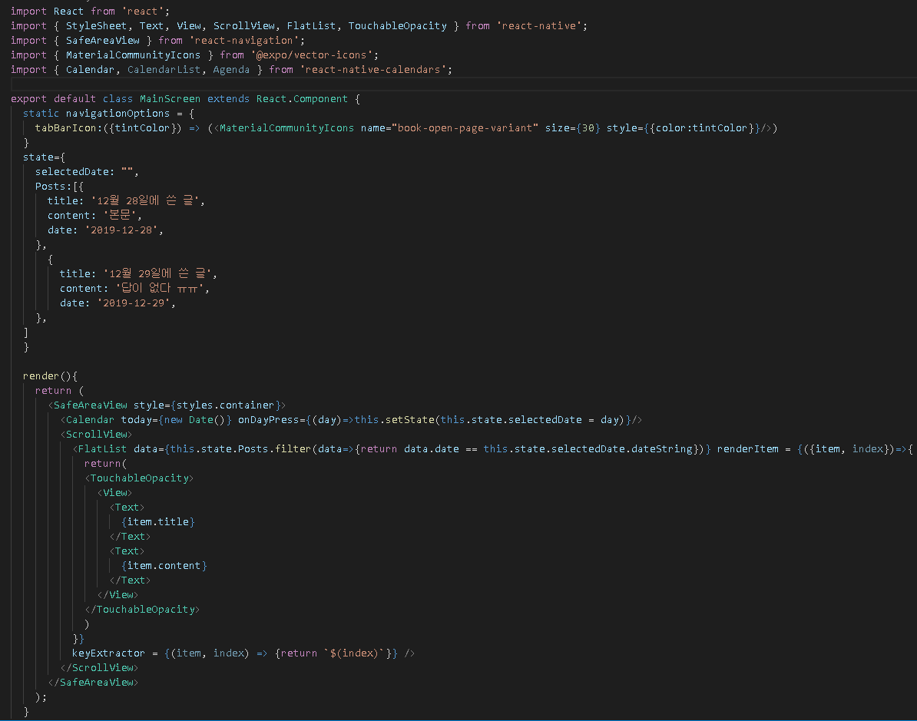
완성 | 완성 | 코드 | MainScreen.js

6주차 6
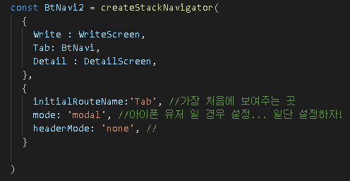
제목 | 내용 | 작업 | 위치 | 설명
디테일 페이지 꾸미기 | BtNavi2에 Tab 밑에 Detail이라는 key를 추가 | 코드 | App.js
 | 특정 글을 눌렀을 때, 네비케이터를 움직여주면
 | DetailScreen으로 가지기 때문!!

디테일 페이지 꾸미기 | 텍스트에 클릭이 되었을 경우! | 코드 | MainScreen.js
 | 눌렸을 경우
 | MainScreen에는 Navigation의 속성도 전해지고 있다

 | 그래서 this.props.navigation을 쓸 수 있다
 | this.props.navigation.navigate('Detail', {post:item})
 | 뜻은 Detail이라는 키를 가진 친구의 값의 위치를 띄워주고
 | 같이 post라는 이름으로 item들을 보내줘라!!

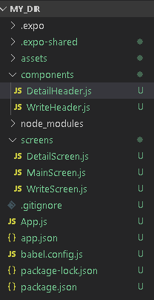
디테일 페이지 꾸미기 | Detail에도 해더가 있었으면 좋겠다라고 함 | 작성
 | components폴더 안에 DetailHeader.js를 생성함

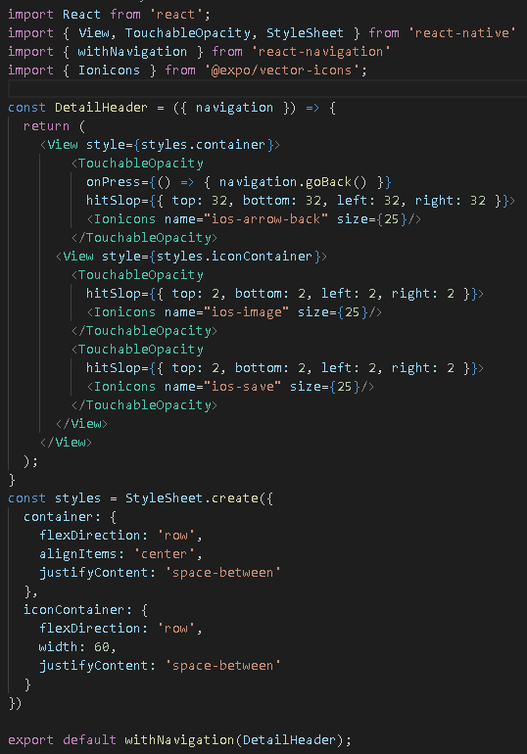
디테일 페이지 꾸미기 | Detail에도 해더가 있었으면 좋겠다라고 함 | 코드 | DetailHeader.js
 | WriteHeader.js에 있는 녀석 을 복붙하고 이름을 바꿈

디테일 페이지 꾸미기 | DetailHeader를 DetailScreen.js로 임포트해옴 | 코드 | DetailScreen.js

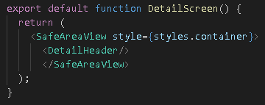
디테일 페이지 꾸미기 | DetailHeader를 DetailScreen.js로 임포트해옴 | 코드 | DetailScreen.js

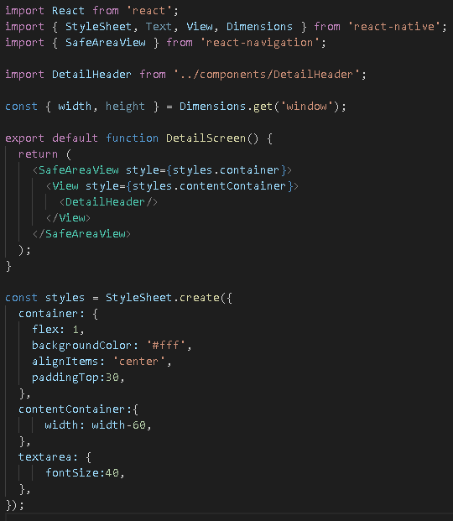
디테일 페이지 꾸미기 | 어느정도의 디자인을 위해서 다듬음 | 코드 | DetailScreen.js

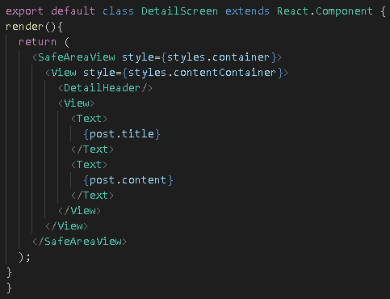
디테일 페이지 꾸미기 | post라는 이름으로 item을 전달했음 그걸 이용 | 코드 | DetailScreen.js
 | DetailScreen을 Class로 변환시켜준다

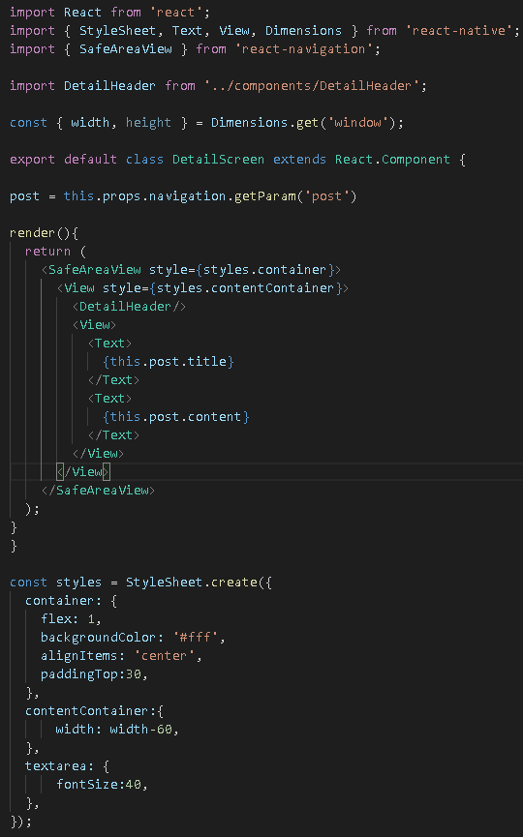
디테일 페이지 꾸미기 | post라는 이름으로 item을 전달했음 그걸 이용 | 코드 | DetailScreen.js
 | post라는 클래스 안에 변수를 만들고
 | this.props.navigation.getParam('post')를 이용해서
 | post라는 이름으로 item을 받은 것을 post안에 넣는다!
 | 그런후 그 post를 this.post를 통해서 title과 content를 보여주자

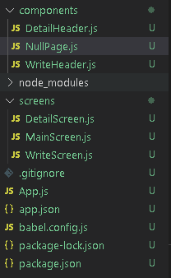
DetailScreen 예외처리 | 그냥 DetailScreen을 눌렀을 경우 예외처리 하게 만들기 | 작업
 | components 폴더에 NullPage.js를 만듬

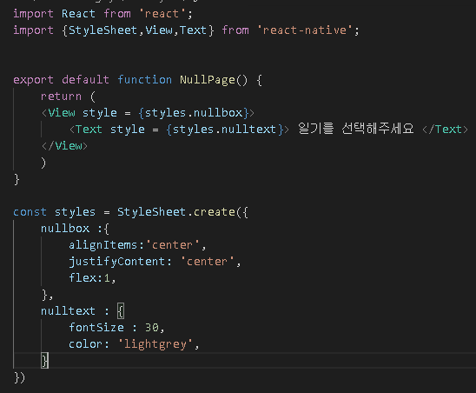
DetailScreen 예외처리 | NullPage를 이렇게 작성 | 코드 | NullPage.js

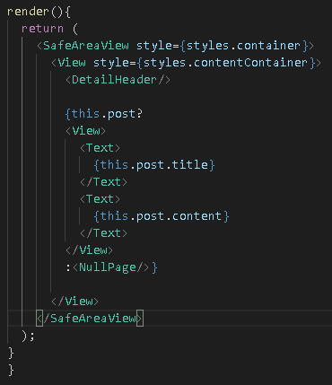
DetailScreen 예외처리 | NullPage태그를 임포트하고 삼항연산자를 이용하여 적용 | 코드 | DetailScreen.js
 | DetailScreen에 삼항 연산자를 집어넣는다!

